Накладная-№3
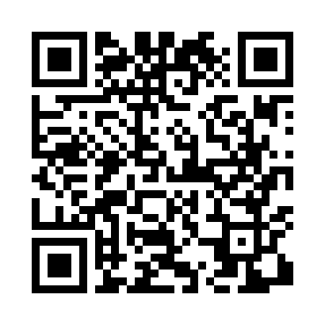
Номер товарно-транспортной накладной: |  |  | Торговый представитель: Amriyev Muhammad
Поставщик: Toshkent falcon fly 2 |  |  | Телефон торгового представителя: +998972880505
Дата отгрузки: 11.10.2025 |  |  | Контрагент: """" Klient
Дата консигнации: |  |  | Адрес:
Доставщик: |  |  | Телефон:
Телефон доставщика:
Время заказа: 11.10.2025 16:17:00
№ | Штрих-код | Название товаров (работ,услуг) | Количество | Количество в кейсе | Цена | Сумма
 |  |  | 33 |  |  | 230.2
1 | 6920250467597 | Пластмасса коса DB-67-132 | 15 | 15 шт. | 1.50 | 22.50
2 | 2018303719152 | Шиша Чайник B-034 1000ML DB-62-31 | 10 | 10 шт. | 4.90 | 49
3 | 6972544862243 | Ёғоч подставкали, зираворлар учун акрилдан иш ланган идиш KA0027 4 F3503A+F1972A+F0743A DB- 15-159 | 5 | 5 шт. | 11.80 | 59
4 | 6926155559283 | Сув учун бутилка YY-928 PH BOTTLE 2200ML DB-2 3-17 | 1 | 1 шт. | 4.70 | 4.70
5 | 2112345678900 | Тележка для уборки 1040×490 см, H1030, XP-24- 5 | 1 | 1 коробка | 50 | 50
6 | 2010086397978 | Тележка для еды в отеле, ресторане 8162-L ( 7 ,5 kg ) ( 74*65*45 sm ) DB-99-7 | 1 | 1 коробка | 45 | 45
Итого: 230.2$|->UZS: 2,877,500.00

